Instruções
Instruções:
 | Clique em "Arquivo", "Fazer um cópia"
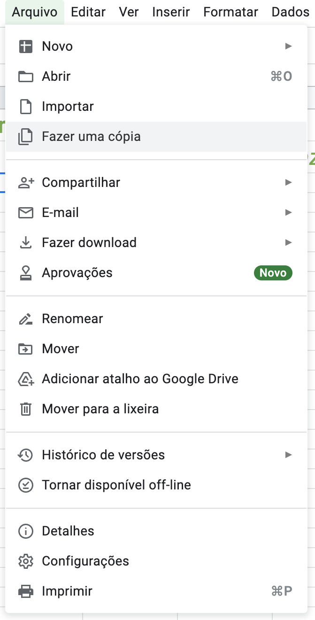

-->

Análise do local
Análise do local Nome do projeto:

Nome pesquis. | Legenda
Data/hora | 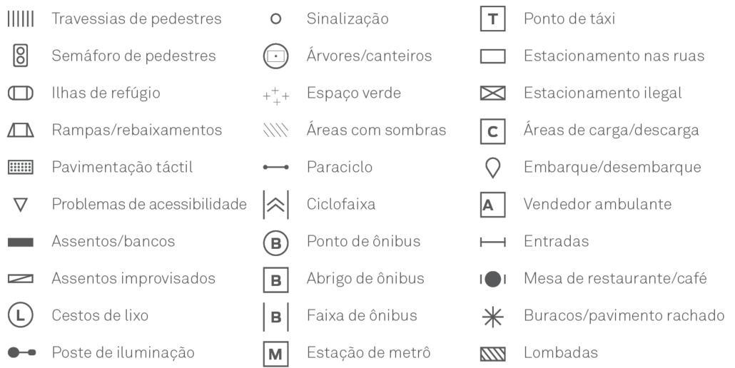
Dia da semana
Notas

Coloque um mapa base no espaço abaixo e registre os elementos da legenda e as dimensões relevantes. Consulte o Checklist de Análise do Local para obter uma lista mais completa. Lembre-se, nem tudo será relevante para a análise de seu local. Imprima várias cópias deste formulário, se necessário, e ajuste a escala para o nível de detalhe apropriado.

